Расчеты
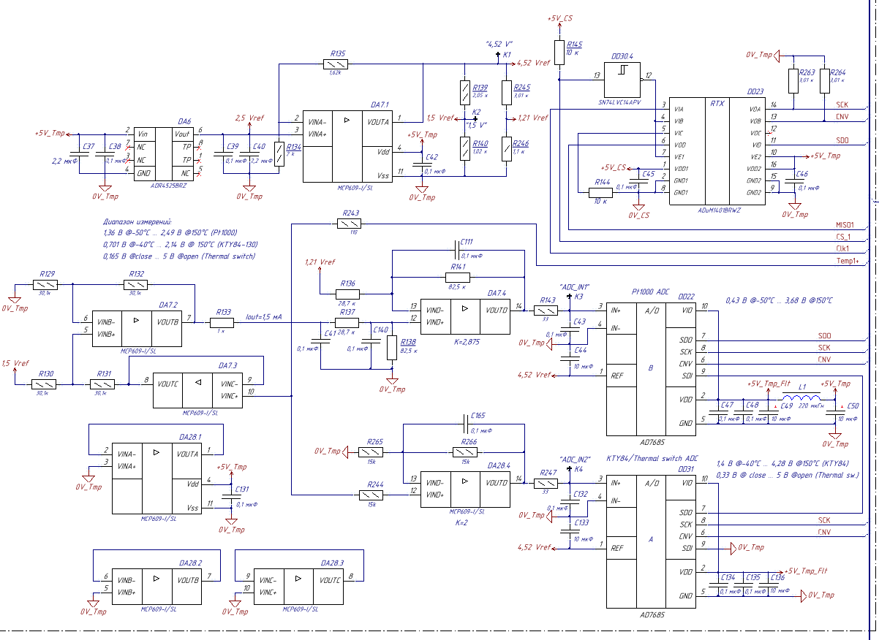
Расчет узла обработки температуры двигателя
автор: Тихонов
дата: 21.11.2018

Исходные данные

Параметры датчиков t

R_pt1000(-50)= | 803.06 | Ом | диапазон | 803,06...1573 Ом (-50…+150 С°)
R_pt1000(+150)= | 1573 | Ом | диапазон | 803,06...1573 Ом (-50…+150 С°)

R_kty84-130 (-40)= | 359 | Ом | диапазон | 359...1334 Ом (-40…+150 С°)
R_kty84-130 (+150)= | 1334 | Ом | диапазон | 359...1334 Ом (-40…+150 С°)

Цепь задания тока:
R129= | 30100 | Ом
R132= | 30100 | Ом
R133= | 750 | Ом
R242= | 249 | Ом
R243= | 110 | Ом

Цепь измерения pt100
R141= | 82500 | Ом
R136= | 28700 | Ом

Цепь измерения kty/thermal switch
R266= | 15000 | Ом
R265= | 15000 | Ом

Опорные напряжения

Vref1= | 4.52 | В
Vref2= | 1.5 | В
Vref3= | 1.21 | В

Расчеты pt1000
Iout= | 0.0015015015015 | A | выходной ток DA7.2

температура -50
U1(-50)= | 1.3597957175 | В | вход + DA7.4
Uadc(-50)= | 0.43059744565 | В | вход DD22 (ADC)

температура +150
U1(+150)= | 2.4893509687 | В
Uadc(+150)= | 3.6775768265 | В

Расчеты kty

температура -40
U2(-40)= | 0.70124660835 | В | вход+ DA28.4
Uadc(-40)= | 1.4024932167 | В | вход DD31(ADC)

температура +150
U2(+150)= | 2.1403741016
Uadc(+150)= | 4.2807482032

Расчет thermal switch

Open
Uadc= | 5V |  | вход+ DA28.4

Close
Uadc= | 0.33000388764 | V | вход+ DA28.4

Vref
Расчет опорных напряжений
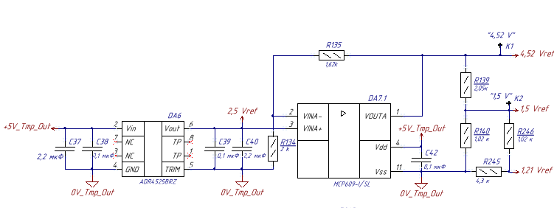
2,5Vref= | 2.5 | V
R135= | 1620 | Ohm
R134= | 2000 | Ohm
R139= | 2050 | Ohm
R140= | 1020 | Ohm
R246= | 1020 | Ohm
R245= | 4300 | Ohm

Расчеты

4,52Vref= | 4.525 | V

Rsum1= | 5320 | Ohm | R245+R246
Rpar1= | 855.89905363 | Ohm | R140||Rsum1

1,5Vref= | 1.3327865649 | V
1,21Vref= | 1.0772522987 | V

pt1000
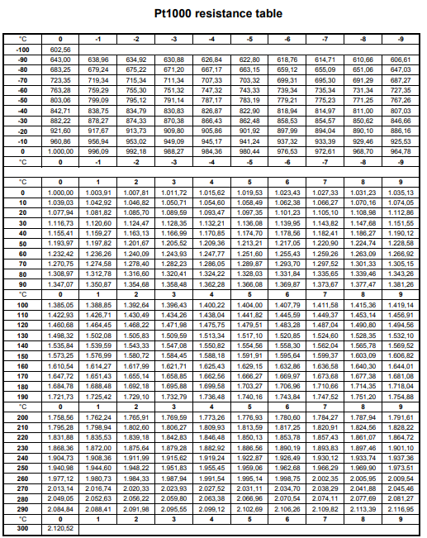

kty84
